Glavna
 |  | Ovo zamijenite sa svojim podacima |  |  | Ovo ne dirati
 | I(ol)= | 15.9 | mA |  | Vrijednosti u mikroamperima: | 15900
 | I(il)= | 1.5 | mA |  |  | 1500
P1: | I(oh)= | 452.78 | uA |  |  | 452.78
 | I(ih)= | 38.64 | uA |  |  | 38.64

 | I(ol)= | 6.66 | mA |  |  | 6660
 | I(il)= | 0.38 | mA |  |  | 380
P2: | I(oh)= | 497.79 | uA |  |  | 497.79
 | I(ih)= | 17.48 | uA |  |  | 17.48

 |  |  |  | Upute: | Prikazan je ulaz koji treba upisati i kako će izlaz izgledati za konkretan primjer.
 |  | Ovo su rješenja |  |  | Zamijenite vrijednosti s vašima i po potrebi promijenite mjerne jedinice.
 | Izlaz je L: | 41
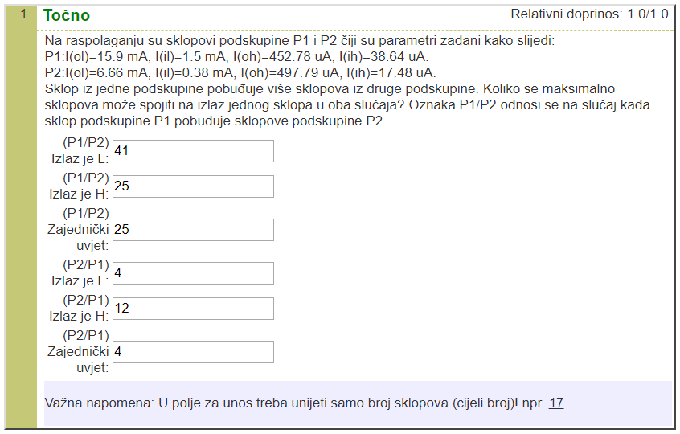
 | Izlaz je H: | 25
(P1/P2) | Zajednički uvjet: | 25

 | Izlaz je L: | 4
 | Izlaz je H: | 12
(P2/P1) | Zajednički uvjet: | 4

